Dataset
ID Casa | # Dormitorios | Área Terreno (m²) | Área Total (m²) | Costo (USD)
c1 | 2 | 150 | 250
c2 | 3 | 180 | 300
c3 | 4 | 200 | 320 | $90,000.00
c4 | 2 | 140 | 240 | $58,000.00
c5 | 3 | 170 | 290 | $70,000.00
c6 | 3 | 210 | 350 | $80,000.00
c7 | 4 | 230 | 380 | $95,000.00

Train |  |  | media costo: | $78,600.00
Test |  |  | 10% | 7860

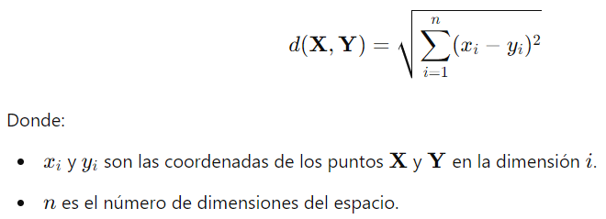
DISTANCIA EUCLIDEA C1
 | resta de cuadrados #dormitorios | resta de cuadrados area terreno | resta de cuad area total | raiz cuadrada de sumatoria | valores ordenados | VARIABLE OBJETIVO | Vecinos K=3 | 1. Calcular distancias con euclidea |  | Euclidea
c1-c3: | 4 | 2500 | 4900 | 86.046499057 | 14.1421356 | $58,000.00 | c4 | 2. Identificar los K vecinos | k=3
c1-c4 | 0 | 100 | 100 | 14.142135624 | 44.7325385 | $70,000.00 | c5 | 3. Calcular predicción costo c1 y c2
c1-c5 | 1 | 400 | 1600 | 44.732538493 | 86.0464991 | $90,000.00 | c3 | 4. Calcular RMSE: 9629.2378
c1-c6 | 1 | 3600 | 10000 | 116.62332528 | 116.6233253 | $80,000.00
c1-c7 | 4 | 6400 | 16900 | 152.6564771 | 152.6564771 | $95,000.00

 |  |  |  |  | c1 | $72,666.67

DISTANCIA EUCLIDEA C2
 | resta de cuadrados #dormitorios | resta de cuadrados area terreno | resta de cuad area total | raiz cuadrada de sumatoria | valores ordenados | VARIABLE OBJETIVO | Vecinos K=3
c2-c3: | 1 | 400 | 400 | 28.301943396 | 14.1421356 | $70,000.00 | c5
c2-c4 | 1 | 1600 | 3600 | 72.117958928 | 28.3019434 | $90,000.00 | c3
c2-c5 | 0 | 100 | 100 | 14.142135624 | 58.3095189 | $80,000.00 | c6
c2-c6 | 0 | 900 | 2500 | 58.309518948 | 72.1179589 | $58,000.00
c2-c7 | 1 | 2500 | 6400 | 94.345111161 | 94.3451112 | $95,000.00

 |  |  |  |  | c2 | $80,000.00

DISTANCIA MANHATTAN C1
 | absoluto de resta #dormitorios | absoluto resta area terreno | absoluto de resta area total | sumatoria | valores ordenados | VARIABLE OBJETIVO | Vecinos K=3
c1-c3: | 2 | 50 | 70 | 122 | 20 | $58,000.00 | c4 | 1. Calcular distancias con Manhattan |  | Manhattan
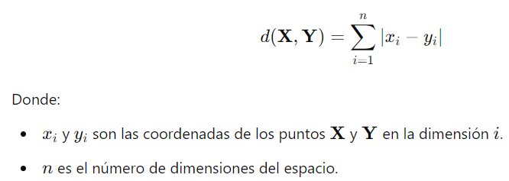
c1-c4 | 0 | 10 | 10 | 20 | 61 | $70,000.00 | c5 | 2. Identificar los K vecinos | k=3
c1-c5 | 1 | 20 | 40 | 61 | 122 | $90,000.00 | c3 | 3. Calcular predicción costo c1 y c2
c1-c6 | 1 | 60 | 100 | 161 | 161 | $80,000.00 |  | 4. Calcular RMSE
c1-c7 | 2 | 80 | 130 | 212 | 212 | $95,000.00

 |  |  |  |  | c1 | $72,666.67

DISTANCIA MANHATTAN C2
 | absoluto de resta #dormitorios | absoluto resta area terreno | absoluto de resta area total | sumatoria | valores ordenados | VARIABLE OBJETIVO | Vecinos K=3
c2-c3: | 1 | 20 | 20 | 41 | 20 | $70,000.00 | c5
c2-c4 | 1 | 40 | 60 | 101 | 41 | $90,000.00 | c3
c2-c5 | 0 | 10 | 10 | 20 | 80 | $80,000.00 | c6
c2-c6 | 0 | 30 | 50 | 80 | 101 | $58,000.00
c2-c7 | 1 | 50 | 80 | 131 | 131 | $95,000.00

 |  |  |  |  | c2 | $80,000.00

